Tugas
Tugas
1. Lakukan merge pada sel A1:D1!
2. Ubahlah ukuran nama toko menjadi 15 dan tebalkan huruf!
3. Atur rata tengah pada sel A3-D3 dan tambahkan all borders pada tabel data!
4. Ubahlah tampilan data diskon ke dalam bentuk persen!
5. Tambahkan currency rupiah pada data transaksi!
6. Ubahlah tampilan tanggal ke dalam format long date!

Jawaban:

1. Lakukan merge pada sel A1:D1! = Alt + H + M + M (Merge Cells)
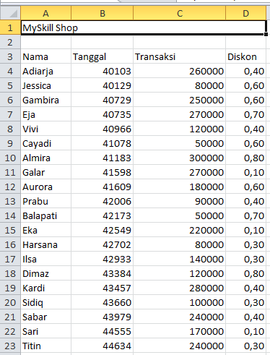

2. Ubahlah ukuran nama toko menjadi 15 dan tebalkan huruf! = Alt + H + F + S (mengubah ukuran font menjadi 15) dan Ctrl + B (menebalkan huruf)
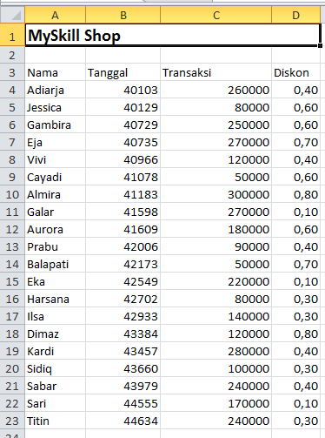

3. Atur rata tengah pada sel A3-D3 dan tambahkan all borders pada tabel data! = Alt + H + A + M (Middle Align atau Vertikal) dan Alt + H + A + C (Center atau Horizontal), serta Alt + H + B + A (All Borders pada tabel data)
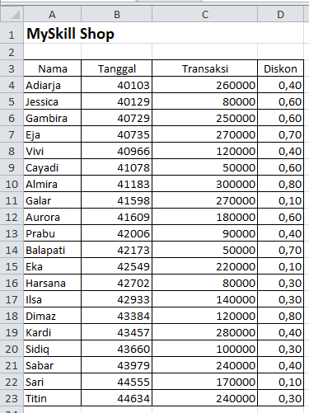

4. Ubahlah tampilan data diskon ke dalam bentuk persen! = Ctrl + Shift + 5 (mengubah angka menjadi format persen)
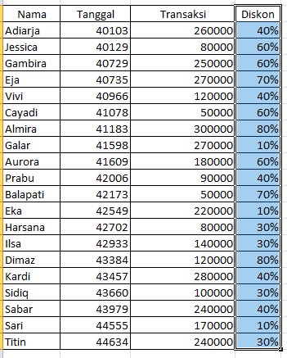

6. Ubahlah tampilan tanggal ke dalam format long date! = Alt + H + N + L (mengubah tampilan tanggal ke dalam format long date)
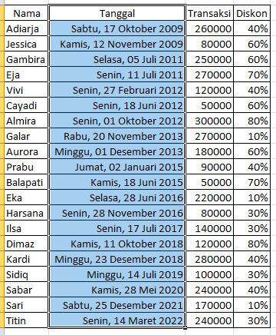

5. Tambahkan currency rupiah pada data transaksi! = Ctrl + Shift + $ (mengubah format data ke mata uang rupiah currency)
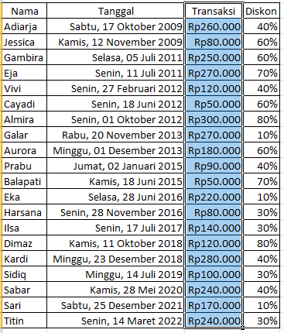

 | Perbedaan | posisi letak simbol Rp (Rupiah)

 | Currency | Rp1,500,000

 | Accounting | Rp1,500,000

